development
开发环境部署方案

云服务器

114.115.217.120 / 192.168.0.33
Ubuntu 16.04 server
Intel(R) Xeon(R) CPU E5-2680 v4 @ 2.40GHz
8 GB
6 Mb/s
117.78.49.7 / 192.168.0.174
Ubuntu 16.04 server
Intel(R) Xeon(R) CPU E5-2680 v4 @ 2.40GHz
8 GB
2 Mb/s

Java 进程（Spring Boot）
NginX
8800
8810
8820
负载均衡/前端代理
配置服务/注册中心
wison-config:8800

认证服务
wison-auth:8810

文件管理服务
wison-docs:8820

通知服务
wison-notifications:8825
Elasticsearch
Redis
客户端
工作流服务
wison-bpm:8830

材料管理服务
wison-material:8845

遗留问题管理服务
wison-issues:8850
MySQL
报表/统计服务
wison-report:8860

任务管理服务
wison-tasks:8890

114.116.8.154 / 192.168.0.95
Windows Server 2016
Intel(R) Xeon(R) CPU E5-2680 v4 @ 2.40GHz
8 GB
1 Mb/s

Oracle

production
生产环境部署方案

客户端
云服务器
云数据库
SPM 材料管理系统
Elasticsearch 集群
MooseFS 集群
Redis 集群

至少两台数据服务器
以实现文件的冗余备份
数据服务器#1
内存/磁盘空间消耗
内存 8GB / 磁盘 256GB
Redis
Elasticsearch
MooseFS
Redis

三主三从结构
文件上传/下载需要较大带宽，
因此将文档服务独立部署以充分利用带宽；
运算性能、内存空间富余时可部署其他服务，
但应使用其他服务器的网络带宽
数据服务器#2
内存/磁盘空间消耗
内存 8GB / 磁盘 256GB
Elasticsearch
Redis
MooseFS
Redis

文档服务器（prddoc）
网络带宽消耗
内存 8GB / 磁盘 64GB

设公网域名为
imos.com
认证服务
wison-auth:8810
auth.imos.com

Redis
负载均衡/前端代理
NginX
文件管理服务
wison-docs:8820
Redis
doc.imos.com

认证等服务器（prdauth）
CPU/内存消耗
内存 8GB / 磁盘 64GB
CPU 运算资源主要被
访问令牌的生成与校验所消耗

配置服务/注册中心
wison-config:8800
conf.imos.com

认证服务
wison-auth:8810
auth.imos.com

文件管理服务
wison-docs:8820
doc.imos.com

通知服务
wison-notifications:8830
ntf.imos.com

conf.imos.com
auth.imos.com
ntf.imos.com
mtl.imos.com
iss.imos.com
rpt.imos.com
报表/统计服务
wison-report:8840
rpt.imos.com

mtl.imos.com
材料管理服务
wison-material:8850

客户端
负载均衡/前端代理
NginX

遗留问题管理服务
wison-issues:8860

iss.imos.com

工作流服务
wison-bpm:8880
bpm.imos.com

任务管理服务
wison-tasks:8890
MySQL
task.imos.com

核心业务服务器（prdcore）
CPU/内存消耗
内存 8GB / 磁盘 64GB

配置服务/注册中心
wison-config:8800
Oracle

认证服务
wison-auth:8810
auth.imos.com

文件管理服务
wison-docs:8820
doc.imos.com

通知服务
wison-notifications:8830
ntf.imos.com

报表/统计服务
wison-report:8840
rpt.imos.com

材料管理服务
wison-material:8850
mtl.imos.com

遗留问题管理服务
wison-issues:8860
iss.imos.com

bpm.imos.com
工作流服务
wison-bpm:8880

bpm.imos.com
task.imos.com
负载均衡/前端代理
NginX
每组服务可根据需要部署到多台服务器上，
其中仅一台作为公网入口，
其他服务器提供最低带宽即可（以便于维护）
任务管理服务
wison-tasks:8890

task.imos.com

release
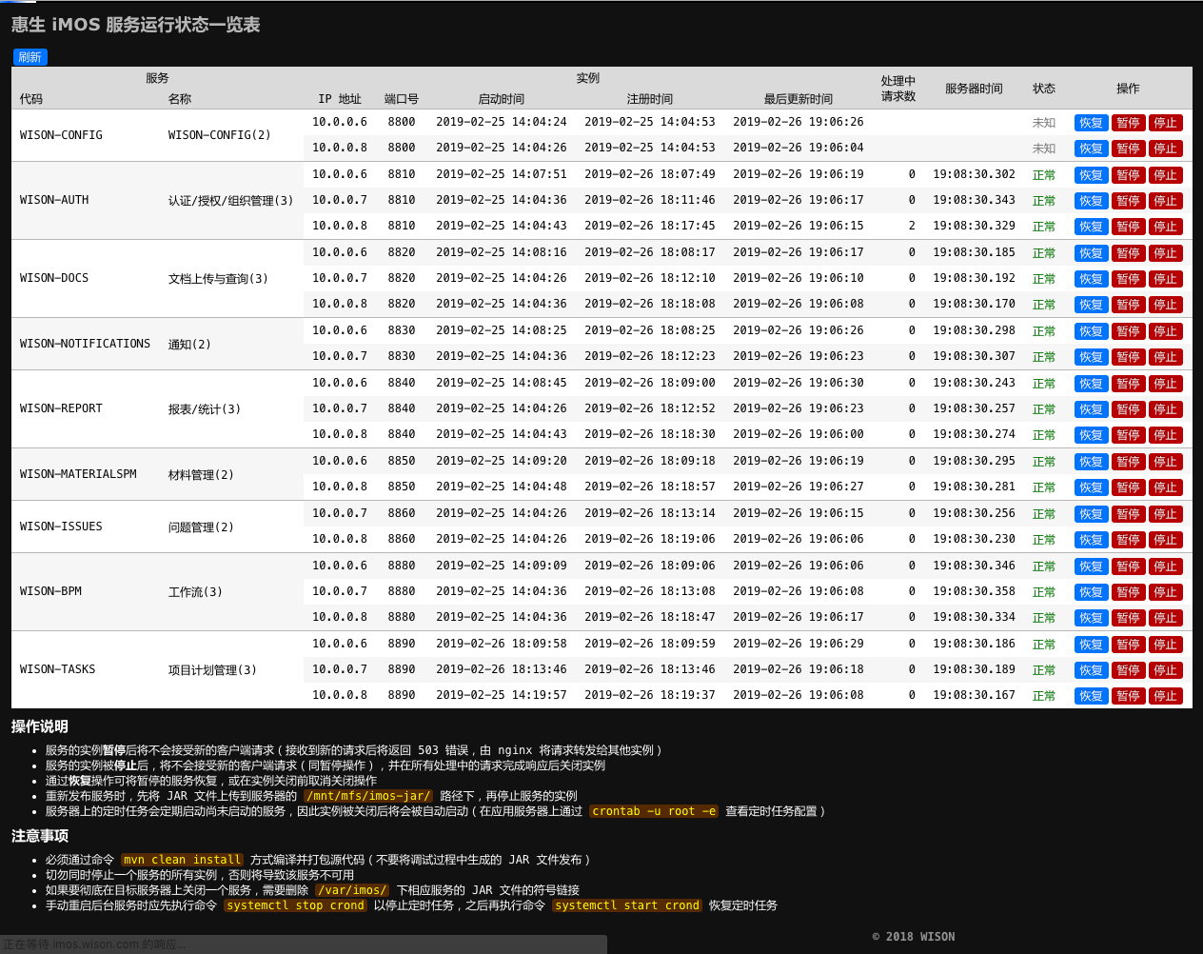
业务服务重新发布操作流程

业务服务重新发布操作流程

 | 编译工程并上传 JAR 文件

 |  | 取得 master 分支的最新代码，在工程根路径下执行以下命令编译源代码
 |  | localhost$ mvn clean install
 |  | localhost$ ./release.sh
 |  | * 上述 release.sh 会将各项目的 JAR 文件复制到 target 路径下
 |  | * 注意：不可将 IDE 编译得到的 JAR 上传，务必使用 mvn 命令的编译结果

 |  | 将项目的 JAR 文件上传到服务器的临时路径下
 |  | localhost$ scp target/wison-*.jar root@prddata01:/mnt/mfs/temporary/
 |  | * 每一个服务器上 /mnt/mfs 都被作为分布式文件系统的挂载点，因此该路径下的内容可以被所有服务器访问

 |  | 所有文件上传完毕后，再在服务器上将 JAR 文件移动到目标路径
 |  | prddata01$ mv /mnt/mfs/temporary/*.jar /mnt/mfs/imos-jars/
 |  | * 每台应用服务器均将 /var/imos 路径作为工作路径，该路径下的 JAR 文件为指向 /mnt/mfs/imos-jars 下 JAR 文件的符号链接
 |  | * 切勿直接将 JAR 文件上传到 /mnt/mfs/imos-jars 下

 | 重新启动服务

 |  | 在每一台应用服务器上停止 iMOS 服务（以停止 bpm 和 tasks 为例）
 |  | prdauth$ cd /var/imos
 |  | prdauth$ ./imos.sh stop bpm tasks
 |  | * 停止除 config 以外所有服务时，不指定服务代码即可，停止 config 时必须指定服务名
 |  | * 切勿将一个服务在所有服务器上的实例全部关闭

 |  | 脚本文件 /var/imos/imos-daemon.js 每分钟执行一次，检查服务器上所有已部署但未运行的服务，并将其启动。

 | 查看服务运行状态

 |  | 通过 config 服务提供的页面可以查看所有服务实例的运行状态（需要以 super 用户登录）
 |  | http://imos.wison.com:8801/summary/services/

